关系图
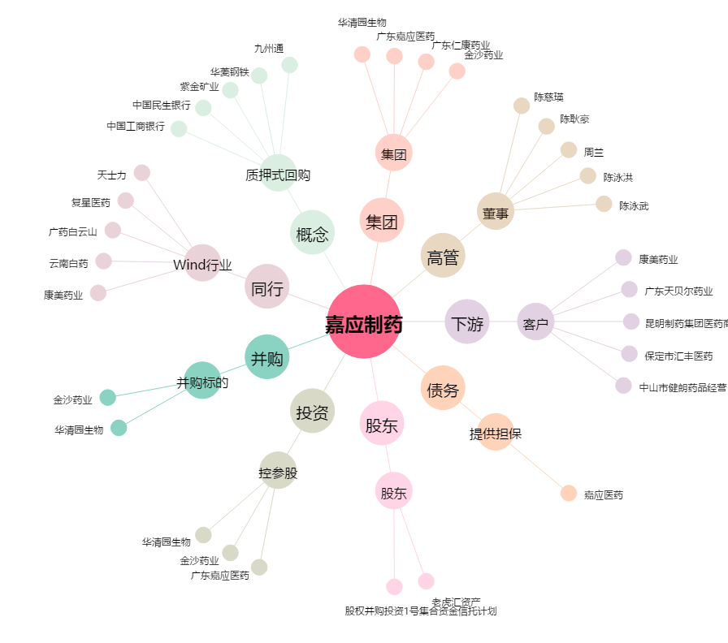
嘉应制药[002198.SZ] - 关系概览图

